Estadísticas
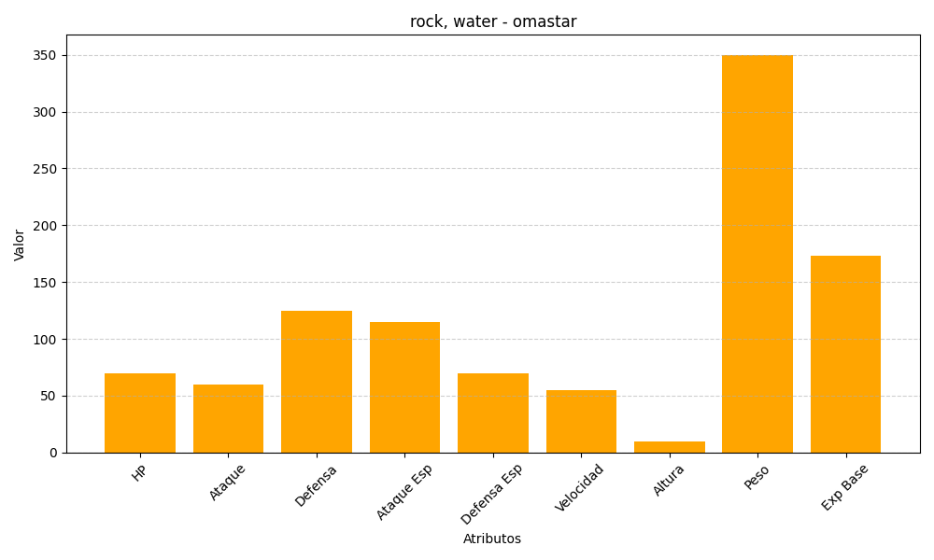
ID | Nombre | Tipo | HP | Ataque | Defensa | Ataque Especial | Defensa Especial | Velocidad | Altura | Peso | Experiencia Base
139 | omastar | rock, water | 70 | 60 | 125 | 115 | 70 | 55 | 10 | 350 | 173

